AMPHITRYON 998-2026
SC MOTORhOME SRL
www.motorhome.ro
J40/2100/1999
CUI: RO11533513
Iban:RO76BACX0000004520540001
Sediu SOCIAL: Str.Dr.Felix nr.53 ap.11 sect.1,Bucuresti
Showroom&Service:
OTOPENI: str. Drumul Garii Otopeni nr13 | www.benimar.com.es/en
tel./fax: (0040)31.1022.431 , (0040)31.1022.432 | Semnatura Dealer |  |  |  | Semnatura Beneficiar
mob: 0722.380.234 | Motorhome srl - Liviu Gal
motorhome@motorhome.ro

Motor |  |  |  |  | AMPHITRYON 998
Cilindree (cm3) Euro6 | Putere motor (CP) | Emisie Co2 | Taxa Poluare | PACK PLUS
2184 | 140 |  | EURO6D

Sasiu
Greutate in mers (Kg) | Sarcina maxima (Kg) | Sarcina maxima remorcabila (Kg) | Locuri omologate(pat/ centura sig) | Lung. (mm) | Lat. (mm) | Inalt.(mm) | Amp. (mm) | Cons. sp (mm)
3100 | 3500 | 2000 | 4 | 7420 | 2300 | 2890 | 4035 | 1980

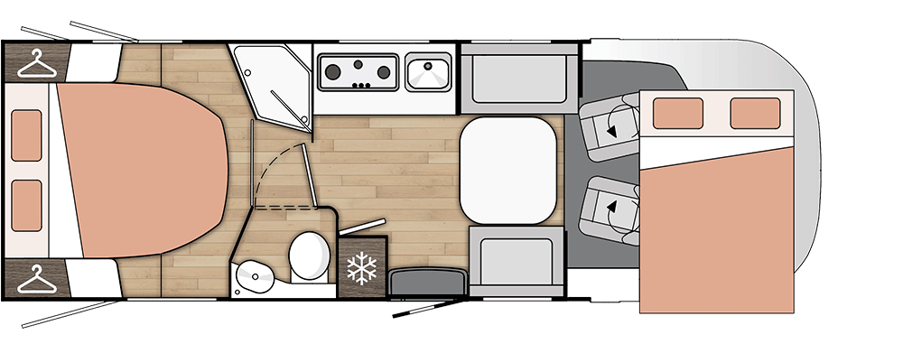
 |  | Paturi |  |  |  | Dimensiune usa garaj
 |  | Pat spate | Pat basculabil /alcov | Pat living | Actionare pat living | stg | dr | Inaltime max.
 |  | 150x205 | 140x190 | - | manual | 400x790 | 840x1040 | 1030

 |  |  |  | Rezervor apa |  | Accesorii
 |  |  |  | curata | uzata | Nr. Butelii gaz | Putere Incalzire (W) | Vol. frigo (litri)
 |  |  |  | 115 | 105 | 2 | 4000 (Truma) | 150

Incalzire: Truma Combi DIESEL

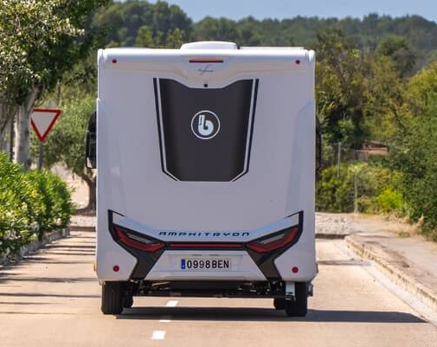
Pret ex-works fara tva euro | 67,490 € |  |  | AMPHITRYON 998
Pret ex-works fara tva euro(OFERTA PLUS) | 63,603 €
OPTIUNI | 3,887 €
ACCESORII | 0 €
Transport:* | 3,000 €
Pret Romania euro fara tva | 70,490 €
TVA 21% | 14,803 €
Pret euro cu tva | 85,293 €
Pachetul DE BAZA include:
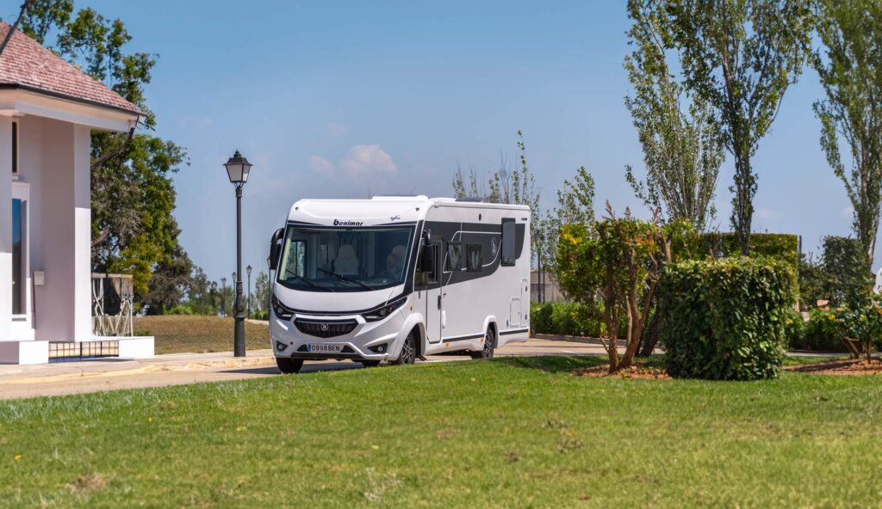
Motor 140CP,ABS+ESP,START STOP,senzori parcare,aer conditionat pentru cabina,usa de acces XL cu geam,plasa antiinsecte,huse pentru scaune asortate cu tapiteria,frigider COMPRESOR de mare capacitate,ABS,Radio CD/Bluetooth/USB/tochscreen,bara fata vopsita in alb,geamuri electrice,caroseria construita cu tehnologie Polyester,luminare led,material EBEN pentru mobilier,ferestre SEITZ D-LUX,Criuse Control,oglinzi electrice incalzite,radio cu comenzi pe volan,airbag pentru pasager

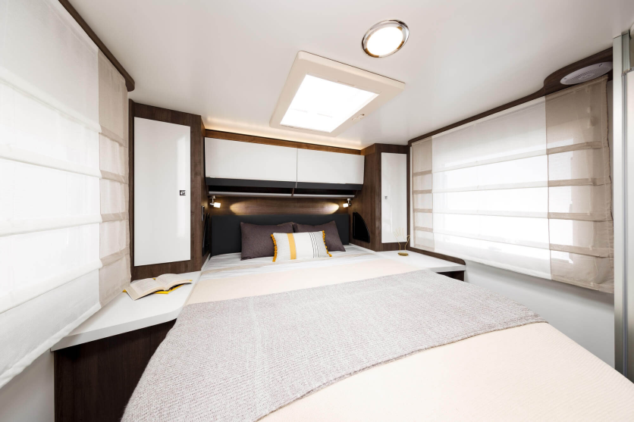

Optiuni: |  |  |  |  |  |  | AMPHITRYON 998

 | Cant | Pret euro fara tva | Valoare optiuni suplim fara tva | Cod |  |  | Greutate | Valoare
Upgrade Motor Fiat 140>180CV -(NUMAI IMPREUNA CU CUTIE AUTOMATA) | 0 | 2,197 € | 0 € | B |  |  | 15 | 0
Cutie automata 8 trepte +jante 16" | 0 | 3,107 € | 0 € | inclus in Northautokapp |  |  | 50 | 0
Tapiterie piele(LIMA) | 0 | 1,157 € | 0 € | G |  |  | 0 | 0
PACK PLUS:frana de mana electrica + senzor parcare spate + usa celula XL + inchidere centralizata + usa antiinsecte + Multimedia Pioneer 9" + camera marsariere + panou solar 200W + lumina externa LED + jaluxzele cabina + sistem sine ancorare garaj + IZOFIX + hota bucatarie + instalatie a 2 a baterie + Sky Roof Panoramic + suport TV | 1 | 3,887 € | 3,887 € | inclus in Northautokapp |  |  | 10 | 10
WINTER PACK: izolat si incalzit rezervorul de ape gri; izolatie treapta de acces celula; pregatire pentru doua baterii auxiliare; marirea capacitatii de incalzire;TRUMA Combi D 6E, izolatie suplimentara tuburi de caldura exterioare.(NUMAI IMPREUNA CU PACK PLUS) | 0 | 1,287 € | 0 € | inclus in Northautokapp |  |  | 15
NORTHAUTOKAPP FIAT WINTER PACK+ CUTIE AUTOMATA + faruri LED + AC bord automat + Charging pad wireless + Bord full digital + Adaptive cruise control with traffic sign recognition, lane centring and pre-collision assistant 2.2 + senzor presiune anvelope (NUMAI IMPREUNA CU PACK PLUS) | 0 | 7,787 € | 0 € | NK |  |  | 85 | 0
NORTHAUTOKAPP ALDE : WINTER PACK+ CUTIE AUTOMATA + faruri LED + AC bord automat + Charging pad wireless + Bord full digital + Adaptive cruise control with traffic sign recognition, lane centring and pre-collision assistant 2.2 + senzor presiune anvelope + incalzire ALDE( fara Truma Combi) + podea incalzita(NUMAI IMPREUNA CU PACK PLUS) | 0 | 9,737 € | 0 € | DP |  |  | 85 | 0
*** pentru sarcina remorcabila 1400Kg - se pierde un loc din omologare! |  |  |  |  |  |  | Max.**** | Kg
**** greutatea max. a Optiunilor pentru a se pastra numarul de locuri: 55Kg |  |  |  |  |  |  | 55 | 10
**** greutatea max. a Optiunilor pentru omologare 3 locuri + sarcina remorcabila : 65 Kg |  |  |  |  | Nr. Locuri omologate: |  |  | 4

(1) pentru toate interventiile la instalatia de gaz, se monteaza obligatoriu senzor de gaz
Total OPTIUNI euro fara tva |  |  | 3,887 €

ACCESORII**:

Denumire | Ore manopera | Cant | Pret euro fara tva | Valoare Accesorii suplim fara tva | Cod |  |  | Greutate | Valoare
Acumulator 100Ah -AGM- Compact |  | 0 | 218 € | 0 € | 850530 |  |  | 27 | 0
Acumulator 200Ah -LIfePO- EZA |  | 0 | 843 € | 0 € | 496367 |  |  | 25 | 0
Veranda Fiamma F45S 450 |  | 0 | 1,045 € | 0 € | 437709 |  |  | 27 | 0
Sistem Jaluzele PLISSE cabina FIAT |  | 0 | 803 € | 0 € | 37480 + 37483 |  |  | 5 | 0
Panou solar 200W IBC |  | 0 | 242 € | 0 € | 840307 |  |  | 8 | 0
Unitate Multimedia Xzent X-F275 |  | 0 | 571 € | 0 € | 850385 |  |  | 2 | 0
Camera marsariere |  | 0 | 106 € | 0 € | 402901 |  |  | 1 | 0
Cuptor Thetford Grill „Duplex“ |  | 0 | 646 € | 0 € | 70303 |  |  | 14 | 0
Aer conditionat Webasto Cool Top Trail |  | 0 | 1,643 € | 0 € | 495010 |  |  | 29 | 0
Aer Conditionat Truma Aventa Compact |  | 0 | 2,068 € | 0 € | 495336+495374 |  |  | 32 | 0
Aer Conditionat EZA Smart Power 2700 |  | 0 | 1,406 € | 0 € | 703431 |  |  | 31 | 0
Suport 4 bicilete Fiamma Carry-Bike PRO C |  | 0 | 486 € | 0 € | 440411 |  |  | 12 | 0
Set perne de aer+compresor |  | 0 | 965 € | 0 € | 46712 |  |  | 18 | 0
Kit alimentare GPL (2 rezervoare 11Kg) |  | 0 | 860 € | 0 € | ALG |  |  | 9 | 0
Kit regulator duocontrol+Filtru+2furtune |  | 0 | 390 € | 0 € | 753370+753623+753491 |  |  | 1 | 0
Invertor Pur sinus 2000W EZA/Carbest |  | 0 | 520 € | 0 € | 82279 |  |  | 5 | 0
Antena de satelit Twin ALDEN |  | 0 | 1,350 € | 0 € | 571614 |  |  | 12 | 0
Televizor LCD HD 22" SMART |  | 0 | 290 € | 0 € | 472700 |  |  | 4 | 0
Televizor LCD HD 27" SMART |  | 0 | 314 € | 0 € | 472702 |  |  | 5 | 0
Suport TV posterior |  | 0 | 91 € | 0 € | 496864 |  |  | 2 | 0
Sistem toaleta SOG |  | 0 | 178 € | 0 € | 662356 |  |  | 2 | 0
Sistem calare Hidraulic AMPLO |  | 0 | 3,950 € | 0 € | AmploFI |  |  | 65 | 0
Set incuietori siguranta(cabina FIAT +celula) - HEOSafe |  | 0 | 324 € | 0 € | 467439+467492 |  |  | 2 | 0
Senzor de gaz + narcotice |  | 0 | 49 € | 0 € | 333141 |  |  | 1 | 0
Manopera |  | 0 | 29 € | 0 € |  |  |  |  | 0
** Se vor instala de catre Motorhome srl - PRETURILE SUNT ORIENTATIVE |  |  |  |  |  | Greutate ACCESORII (Kg) |  |  | 0
(1) pentru toate interventiile la instalatia de gaz, se monteaza obligatoriu senzor de gaz + verificare EN1949 |  |  |  |  |  | Greutate in mers (Kg) |  |  | 3110

Total ACCESORII euro fara tva |  |  |  | 0 €

